Foglio1
Foto | Codice | Licenza | EAN | Quantità | Prezzo
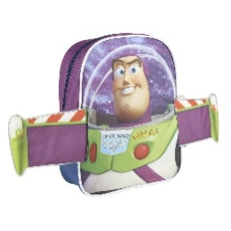 | 2100002467 | Toy Story | 8427934248407 | 240 | 5.50 €
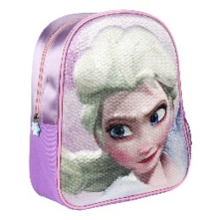 | 2100002618 | Frozen | 8427934278237 | 1912 | 5.50 €
 |  |  |  | 2152

